Sheet1
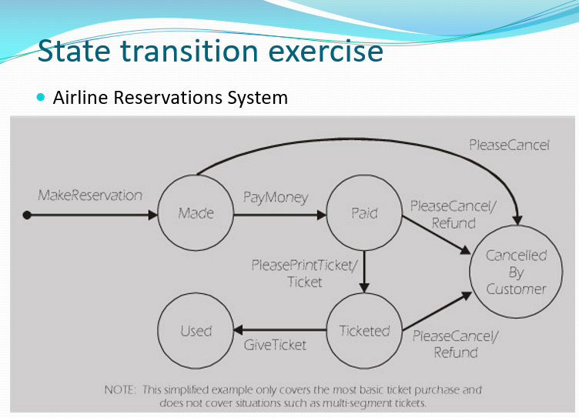
State table

Events States |  | MakeReservation | PayMoney | PrintTicket | GiveTicket | Cancel/Refund | Cancel

 |  | S1 | - | - | - | - | -
Made (S1) |  | - | S2 | - | - | - | S5
Paid (S2) |  | - | - | S3 | - | S5 | -
Ticketed (S3) |  | - | - | - | S4 | S5 | -
Used (S4) |  | - | - | - | - | - | -
Cancelled (S5) |  | - | - | - | - | - | -

Design test cases

# | Test Step/Substep |  |  |  | Excepted result
1 | Người dùng đặt chỗ thành công |  |  |  | Chuyển sang trạng thái "Made"
 | Thanh toán vé |  |  |  | Chuyển sang trạng thái "Paid"
 | Nhận vé |  |  |  | Chuyển sang trạng thái "Ticketed"
 | Đưa vé cho nhân viên và lên máy bay |  |  |  | Chuyển sang trạng thái "Used"
2 | Người dùng đặt chỗ thành công |  |  |  | Chuyển sang trạng thái "Made"
 | Người dùng huỷ đặt chỗ |  |  |  | Thông báo "Vé bị huỷ bởi khách hàng" . Huỷ trạng thái "Made"
3 | Người dùng đặt chỗ thành công |  |  |  | Chuyển sang trạng thái "Made"
 | Thanh toán vé |  |  |  | Chuyển sang trạng thái "Paid"
 | Người dùng huỷ đặt chỗ |  |  |  | Thông báo "Vé bị huỷ bởi khách hàng" . Huỷ trạng thái vé và chỗ đặt. Hoàn tiền hoặc cấp tín dụng cho khách hàng
4 | Người dùng đặt chỗ thành công |  |  |  | Chuyển sang trạng thái "Made"
 | Thanh toán vé |  |  |  | Chuyển sang trạng thái "Paid"
 | Nhận vé |  |  |  | Chuyển sang trạng thái "Ticketed"
 | Người dùng huỷ đặt chỗ |  |  |  | Thông báo "Vé bị huỷ bởi khách hàng" . Huỷ trạng thái vé và chỗ đặt. Hoàn tiền hoặc cấp tín dụng cho khách hàng

